TCPA&DCPA
타선

 |  |  |  | TCPA | 본선과 타선의 침로와 속도가 일정하다는 조건에서 가장 가까워지는데까지 남은 시간
 |  |  |  |  | TCPA≥0 일때 |  | TCPA값이 작을 수록 위험하다.
 |  |  |  |  | TCPA<0 일때 |  | TCPA값이 작을 수록 안전하다.
 |  |  |  |  | 즉, TCPA가 0미만 일때는 위험상황을 벗어난 것으로 판단

 |  |  |  | DCPA | TCPA가 0일 때, 본선과 상대선의 거리

DCPA
5분 후 위치
 |  |  |  | 예시그림 설명
 |  |  |  | 본선과 타선의 속도와 침로가 일정하다는 조건에서
 |  |  |  | 현재시점으로 TCPA가 5분이다.
 |  |  |  | 5분 후(TCPA=0) 본선과 상대선의 위치는 |  |  |  | 이다.
 |  |  |  | 이때, |  | 의 거리가 DCPA가 된다.
본선

 | 입력 | 본선과 타선의 경위도(deg), 속도(knot), 침로(deg)

$$타선속도∗sin(타선침로)−본선속도∗sin(본선침로)$$
본선 벡터
 | 산출값 |  | 계산식 |  |  |  | 단위
 | 상대벡터 lon |  |  |  |  |  | mile

$$타선속도∗cos(타선침로)−본선속도∗cos(본선침로)$$
 | 상대벡터 lat |  |  |  |  |  | mile
$$\sqrt{{(상대벡터 lon)}^{2}+{(상대벡터 lat)}^{2}}$$
상대벡터
상대선 벡터
 | 상대벡터 크기 |  |  |  |  |  | deg

$$\{(본선 lon−타선 lon)∗상대벡터 lon−(본선 lat−타선 lat)∗상대벡터 lat\}/상대벡터 크기$$
 | TCPA |  |  |  |  |  | min
$$\sqrt{{본선과 타선의 거리}^{2}−{(상\text{대벡터} 크기\text{ⅹ}TCPA)}^{2} }$$
 | DCPA |  |  |  |  |  | mile

파이썬 Code
' TCPA, DCPA 계산 알고리즘 - 한국해양대 제공본 수정 ----------------------------'
dist_deg=[math.sqrt((ts_lon_bow[i]-os_lon_bow[i])**2+(ts_lat_bow[i]-os_lat_bow[i])**2) for i in range(0,time_limit)] # 본선과 상대선의 거리 deg 단위
dist_mile=[dist_deg[i]*60 for i in range(0,time_limit)]
lon_r=ts_spd/60*numpy.sind(ts_co)-os_spd/60*numpy.sind(os_co) #상대백터 경도 도(°) 단위
lat_r=ts_spd/60*numpy.cosd(ts_co)-os_spd/60*numpy.cosd(os_co) #상대백터 위도 도(°) 단위
rv=math.sqrt((lon_r)**2+(lat_r)**2) #상대백터 크기 도(°) 단위
tcpa_hr=[((os_lon_bow[i]-ts_lon_bow[i])*lon_r+(os_lat_bow[i]-ts_lat_bow[i])*lat_r)/rv**2 for i in range(0,time_limit)] # TCPA 시(hr) 단위
tcpa_min=[tcpa_hr[i]*60 for i in range(0,time_limit)] # TCPA 분(min) 단위
dcpa_mi=[math.sqrt(abs(((dist_mile[i])**2)-((rv*60*tcpa_hr[i])**2))) for i in range(0,time_limit)] # DCPA 거리 mile단위

충돌위험인식
ECA (1단계 적용) : 당장 앞에 발생할 충돌위험을 분별

본선
상대선
eca_dist(경계거리)=본선 eca_time(sec) 동안 이동거리
eca_brg 경계방위(상대방위) : -5°
eca_brg 경계방위(상대방위) : +5°
상대선 eca_time(sec) 동안 이동거리
Eca_dist(경계거리)와 eca_brg(상대방위) 안에
상대선의 eca_time 뒤 위치가 있으면
경고(Red)

입력 | 본선과 타선의 안테나 경위도(deg), 침로(course), 속도(knot), 안테나와 선수간 거리(m, default+AIS, 입력), 경계시간(sec: default or 입력), 경계방위(deg: default or 입력)

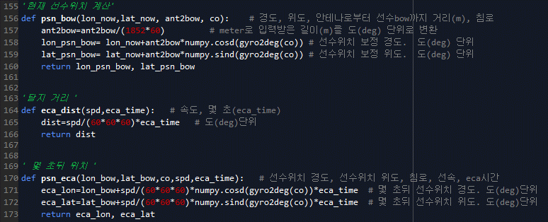
 |  |  |  | 파이썬 Code
산출값 |  | 계산식 | 단위 | '현재 선수위치 계산'
선수위치 lon |  | 안테나 lon+안테나와 선수간 거리*cos(침로) | deg | def psn_bow(lon_now,lat_now, ant2bow, co): # 경도, 위도, 안테나로부터 선수bow까지 거리(m), 침로
 |  |  |  | ant2bow=ant2bow/(1852*60) # meter로 입력받은 길이(m)를 도(deg) 단위로 변환
선수위치 lat |  | 안테나 lat+안테나와 선수간 거리*sin(침로) | deg | lon_psn_bow= lon_now+ant2bow*numpy.cosd(gyro2deg(co)) # 선수위치 보정 경도. 도(deg) 단위
 |  |  |  | lat_psn_bow= lat_now+ant2bow*numpy.sind(gyro2deg(co)) # 선수위치 보정 위도. 도(deg) 단위
탐지거리 |  | 본선 속도*경계시간 | deg | return lon_psn_bow, lat_psn_bow

경계시간 후 |  |  |  | 탐지 거리 '
타선위치 lon |  | 타선위치 lon+타선 속도*cos(타선침로)*경계시간 | deg | def eca_dist(spd,eca_time): # 속도, 몇 초(eca_time)
 |  |  |  | dist=spd/(60*60*60)*eca_time # 도(deg)단위
경계시간 후 |  |  |  | return dist
타선위치 lat |  | 타선위치 lat+타선 속도*sin(타선침로)*경계시간 | deg

경계시간 후 |  |  |  | 경계시간 후 타선위치
타선 상대방위 |  | 옆의 함수 참조 | deg | def psn_eca(lon_bow,lat_bow,co,spd,eca_time): # 선수위치 경도, 선수위치 위도, 침로, 선속, eca시간
 |  |  |  | eca_lon=lon_bow+spd/(60*60*60)*numpy.cosd(gyro2deg(co))*eca_time # 몇 초뒤 선수위치 경도. 도(deg)단위
 |  |  |  | eca_lat=lat_bow+spd/(60*60*60)*numpy.sind(gyro2deg(co))*eca_time # 몇 초뒤 선수위치 위도. 도(deg)단위
 |  |  |  | return eca_lon, eca_lat

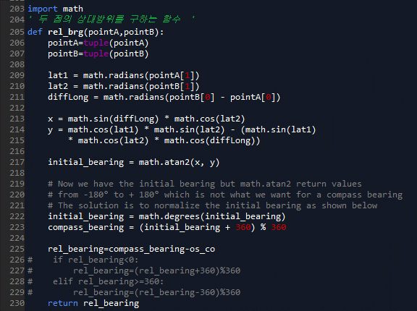
 |  |  |  | 본선에 대한 타선의 상대방위
 |  |  |  | def rel_brg(pointA,pointB):
 |  |  |  | pointA=tuple(pointA)
알고리즘 |  |  |  | pointB=tuple(pointB)
경계시간 후 타선 상대방위가 경계방위 내에 있는가? & 경계시간 후 타선 거리가 경계거리 내에 있는가?
예
위험
아니오
CPA 알고리즘
 |  |  |  | lat1 = math.radians(pointA[1])
 |  |  |  | lat2 = math.radians(pointB[1])
 |  |  |  | diffLong = math.radians(pointB[0] - pointA[0])

 |  |  |  | x = math.sin(diffLong) * math.cos(lat2)
 |  |  |  | y = math.cos(lat1) * math.sin(lat2) - (math.sin(lat1)
 |  |  |  | * math.cos(lat2) * math.cos(diffLong))

 |  |  |  | initial_bearing = math.atan2(x, y)

 |  |  |  | # Now we have the initial bearing but math.atan2 return values
 |  |  |  | # from -180° to + 180° which is not what we want for a compass bearing
 |  |  |  | # The solution is to normalize the initial bearing as shown below
 |  |  |  | initial_bearing = math.degrees(initial_bearing)
 |  |  |  | compass_bearing = (initial_bearing + 360) % 360

 |  |  |  | rel_bearing=compass_bearing-os_co
 |  |  |  | # if rel_bearing<0:
 |  |  |  | # rel_bearing=(rel_bearing+360)%360
 |  |  |  | # elif rel_bearing>=360:
 |  |  |  | # rel_bearing=(rel_bearing-360)%360
 |  |  |  | return rel_bearing

CPA (2단계 적용) : ECA 1단계에 해당되는 선박들을 제외한 나머지 선박들에 대한 위험평가

입력 | 본선과 상대선 경위도(deg), DCPA(mile), TCPA(min), 타선 상대방위(deg)

알고리즘

타선이 본선 정횡후에 위치하는가?
또는 DCPA > 0.35 mile ?
예
안전
아니오
Case 1 | 타선이 정박 중이거나 표류 중일 때 (0<타선 속도(knot)≤2) |  |  |  |  |  | 파이썬 Code
 |  |  |  |  | 정횡전방 |  | for i in range(0,time_limit):
 |  |  |  |  |  |  | if (rel_brg_eca[i]>-eca_brg and rel_brg_eca[i]<eca_brg) and dist_eca[i]<eca_dist(os_spd,eca_time): # 경계를 위해 설정한 상대방위(eca_brg)와 거리(eca_dist) 안에 있으면
 |  |  |  |  |  |  | eca_color.append('r') # 위험 red
 |  |  |  |  |  | 선수위치기준 정횡선
 |  |  | 타선이 본선 정횡 전방에 위치 & DCPA≤0.35 mile |  |  |  | else: # ECA에 해당하지 않는다면
 |  |  |  |  | 정횡후방 |  | '타 선박이 정박중이거나 표류 중일 떄'
 |  |  |  |  |  |  | if ts_spd>=0 and ts_spd<=2: # 타선박이 정박중이거나 표류 중(0~2kt)일때
 |  |  |  |  |  |  | if (rel_brg_now[i]<=-90 or rel_brg_now[i]>=90) or dcpa_mi[i]>0.35: # 타선박이 본선 정횡후에 위치하거나 dcpa 0.3 mile 초과시
 |  |  |  |  |  |  | # 0.3mile 이유 : 부산북항통항선박 200m*2.85/1852m=0.307mile
 |  |  |  |  |  |  | eca_color.append('NaN') # 색지정하지 않음.
 |  |  |  |  |  |  | else: # 타선박이 본선 정횡전에 위치하고 dcpa 0.2 mile 이하
 |  |  |  |  |  |  | if tcpa_min[i]>5 and tcpa_min[i]<=10: # 5분<tcpa<=10분
 |  |  |  |  |  |  | eca_color.append('y') # 노랑
 |  |  |  |  |  |  | elif tcpa_min[i]>2 and tcpa_min[i]<=5: # 2분<tcpa<=5분
TCPA(분)>10
또는 TCPA(분)<0
5< TCPA(분)≤10
2<TCPA(분)≤5
0≤TCPA(분)≤2
 |  |  |  |  |  |  | eca_color.append('C1') # 주황
아니오
아니오
아니오
 |  |  |  |  |  |  | elif tcpa_min[i]>=0 and tcpa_min[i]<=2: # 0분<tcpa<=2분
 |  |  |  |  |  |  | eca_color.append('r') # 빨강
 |  |  |  |  |  |  | elif tcpa_min[i]<0 or tcpa_min[i]>10: # tcpa<0분
 |  |  |  |  |  |  | eca_color.append('NaN') # 색지정하지 않음.

예
예
예
예
 |  |  |  |  |  |  | elif ts_spd>2: # 타선박이 항해 중(2kt 초과)
 |  |  |  |  |  |  | if dcpa_mi[i]>0.5: # dcpa 0.5 mile 초과
 |  |  |  |  |  |  | eca_color.append('NaN') # 색지정하지 않음.
 |  |  |  |  |  |  | else:
안전
주의
경고
위험
 |  |  |  |  |  |  | if tcpa_min[i]>5 and tcpa_min[i]<=10: # 5분<tcpa<=10분
 |  |  |  |  |  |  | eca_color.append('y') # 노랑
 |  |  |  |  |  |  | elif tcpa_min[i]>2 and tcpa_min[i]<=5: # 2분<tcpa<=5분
 |  |  |  |  |  |  | eca_color.append('C1') # 주황
 |  |  |  |  |  |  | elif tcpa_min[i]>=0 and tcpa_min[i]<=2: # 0분<tcpa<=2분
 |  |  |  |  |  |  | eca_color.append('r') # 빨강
 |  |  |  |  |  |  | elif tcpa_min[i]<0 or tcpa_min[i]>10: # tcpa<0분
Case 2 | 타선이 항해 중일 때 (타선속도 > 2knot) |  |  |  |  |  | eca_color.append('NaN') # 색지정하지 않음.

DCPA > 0.5 mile ?
예
안전
아니오
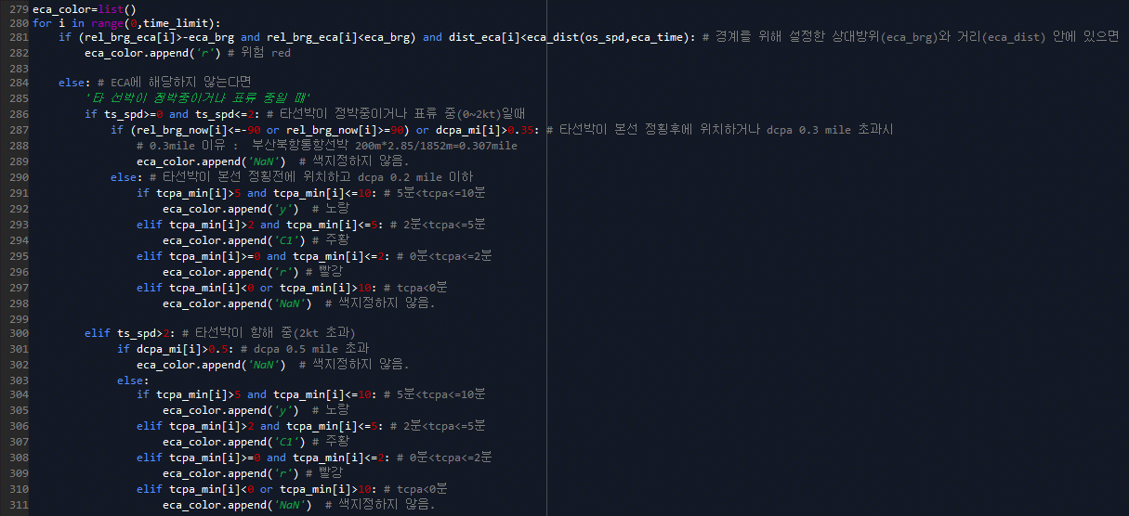

 |  |  | DCPA≤0.5 mile

 |  |  | 뒤에서 추월하는 선박을 고려해야하므로 본선 정횡후 식별 적용 안함.

TCPA(분)>10
또는 TCPA(분)<0
5< TCPA(분)≤10
2<TCPA(분)≤5
0≤TCPA(분)≤2
아니오
아니오
아니오

예
예
예
예

안전
주의
경고
위험

